Anexo 1
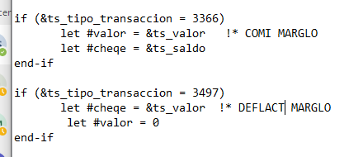
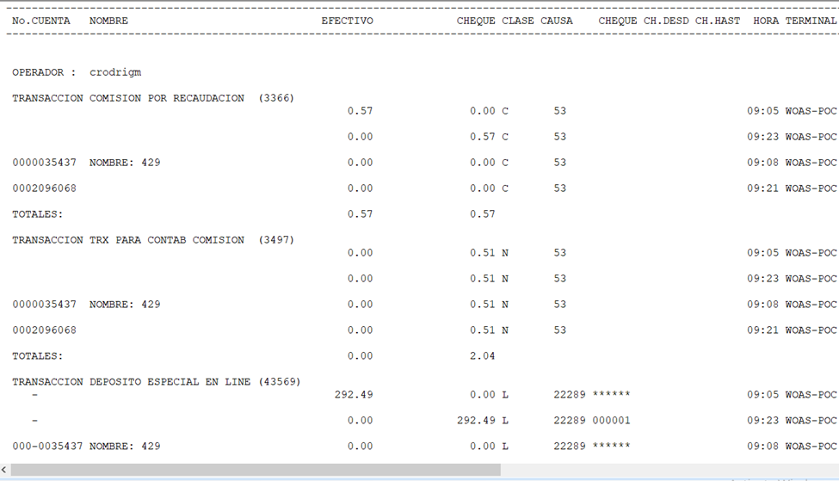
PANTALLAS, ARCHIVOS GENERADOS, PASOS DE PRUEBA Y/O MENSAJES DEL SISTEMA

Anexo 1

PRUEBAS

